Instruções
INSTRUÇÕES DE USO |  | CONHEÇA TAMBÉM:
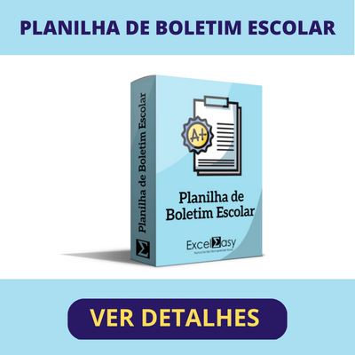
1 | Preencha o nome dos alunos e selecione o Mês e Ano. Para Falta, insira a letra F e para Presença, insira a letra P. A lista já está configurada para impressão em formato retrato A4.

2 | A Lista de Presença é 100% editável e você poderá realizar qualquer alteração que desejar. Importante: Não realizamos alterações em nossas planilhas e, neste caso, qualquer alteração é de responsabilidade do usuário da planilha

3 | Ao abrir o arquivo pela primeira vez, certifique-se de ter habilitado a Planilha para edição.

4 | A planilha contém fórmulas que não devem ser deletadas. Qualquer alteração acidental, recomendamos baixar a versão original em nosso site.

5 | Este modelo de Planilha foi desenvolvido e testado no Microsoft Excel para Windows. Não garantimos a compatibilidade com o Excel para MAC, Google Sheets, Excel para celular ou tablet ou qualquer outro software de Planilhas que não seja o Microsoft Excel para Windows.

6 | Este modelo de planilha é disponibilizado gratuita e exclusivamente no site oficial do desenvolvedor. O download deste modelo não lhe garante o direito de comercializá-la ou distribuí-la em outros sites. Qualquer violação de direitos autorais, será respondida judicialmente.

Sobre Nós

O Excel Easy nasceu em 2014 com o objetivo de unificar todo o material relacionado ao software Excel. Somos um ponto de apoio para aqueles que desejam aprender e revisar quaisquer assuntos relacionados ao Microsoft Excel. Além disso, também contamos com uma loja de planilhas personalizadas para facilitar o dia a dia dos usuários com soluções prontas para uso.

ARTIGOS | PLANILHAS | CONTATO

